Estadísticas
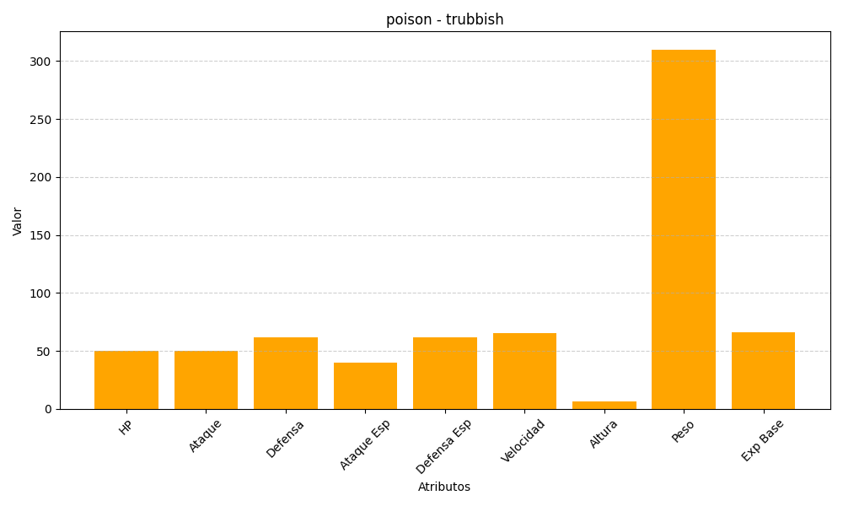
ID | Nombre | Tipo | HP | Ataque | Defensa | Ataque Especial | Defensa Especial | Velocidad | Altura | Peso | Experiencia Base
568 | trubbish | poison | 50 | 50 | 62 | 40 | 62 | 65 | 6 | 310 | 66

